Oppskrift
Twinings Fire røde frukter-gele med vaniljeTwinings Fire røde frukter-gele med vanilje
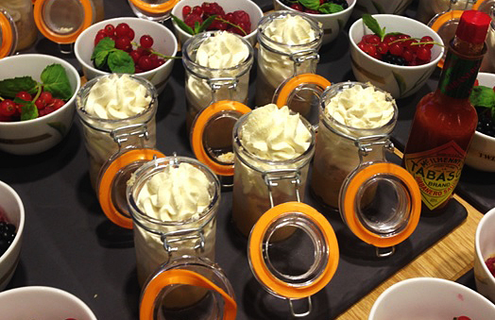

Kok opp vannet og legg i teposer, Canderel, lime og vanilje. Smak til om du ønsker justering på syre og sødme. La det trekke i 5-10 minutter. (formula 1 liter: 5 poser te, 2 ss canderell, 10 ml lreal lime og 10 blader med gelatin) Bløtlegg gelatin i kaldt vann, tilsett til teblandingen og rør ut gelatinen. Hell opp i små tekopper eller annen skål med 3 cm kant og sett kaldt til det har stivnet. Avslutt med en klase rips eller andre syrlige, dekorative bær. Link til Dulche de Leche-oppskriften Kok opp vannet og legg i teposer, Canderel, lime og vanilje. Smak til om du ønsker justering på syre og sødme. La det trekke i 5-10 minutter. (formula 1 liter: 5 poser te, 2 ss canderell, 10 ml lreal lime og 10 blader med gelatin) Bløtlegg gelatin i kaldt vann, tilsett til teblandingen og rør ut gelatinen. Hell opp i små tekopper eller annen skål med 3 cm kant og sett kaldt til det har stivnet. Avslutt med en klase rips eller andre syrlige, dekorative bær. Link til Dulche de Leche-oppskriften
Number of servingsNumber of servings | 1
EPDEPD | ProductProduct | Per servingPer serving |  | TotalTotal |  | QtyPerPackQtyPerPack | PackSizePackSize | PackUnitPackUnit | PackagingPackaging | ItemsItems
 | Canderel Stevia strø Canderel Stevia strø | 2 | gg | 0 | gg |  |  |  |  | 0
 | Limejuice ReaLime Limejuice ReaLime | 0.001 | ll | 0 | ll |  |  |  |  | 0
25150702515070 | Gelantinblader Gelantinblader | 1 | gg | 0 | gg | 50 | 500 | gg | 50x500g50x500g | 0
 | Vann til te-geleen Vann til te-geleen | 0.05 | ll | 0 | ll |  |  |  |  | 0
 | Rips eller andre syrlige bær Rips eller andre syrlige bær | 0.01 | kgkg | 0 | kgkg |  |  |  |  | 0

 | * Allergens* Allergens

